75
 |  |  | 工業統計調査 75

土地
気象
人口
国勢調査
経済
センサス
工業統計
調査
農 業
行財政
議会
区施設利用状況
区民相談
衛生
環境
土木施設
みどり
区民の
くらし
関連
警察
消防
防災
特別区勢
一覧
練馬区勢
図表

５ |  | 工業統計調査

 | 工業統計調査による産業別、町別の工場数、従業者数、製造品出荷額など

福祉
社会保障
教育

79
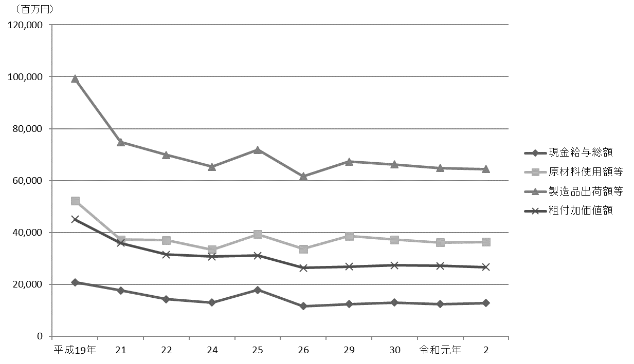
 | 工業統計調査 79

図16 工場数、従業者数および製造品出荷額等の推移【表33関連】
(1) 工場数、従業者数
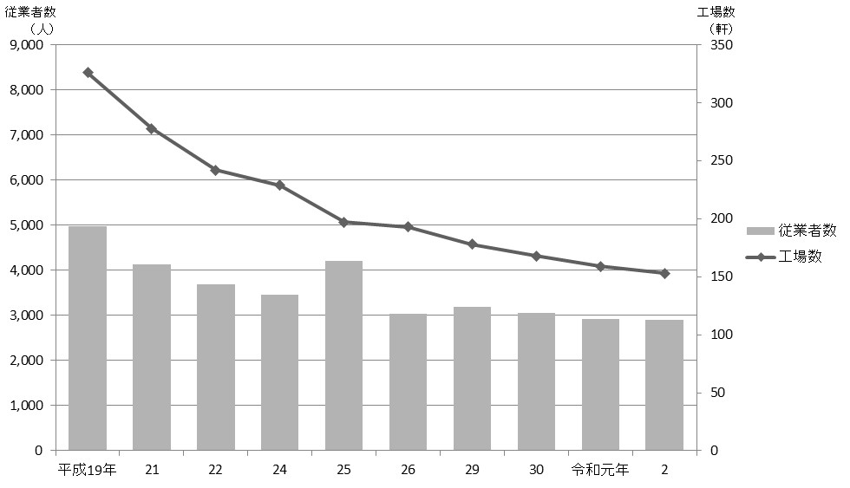

(2) 製造品出荷額等

83
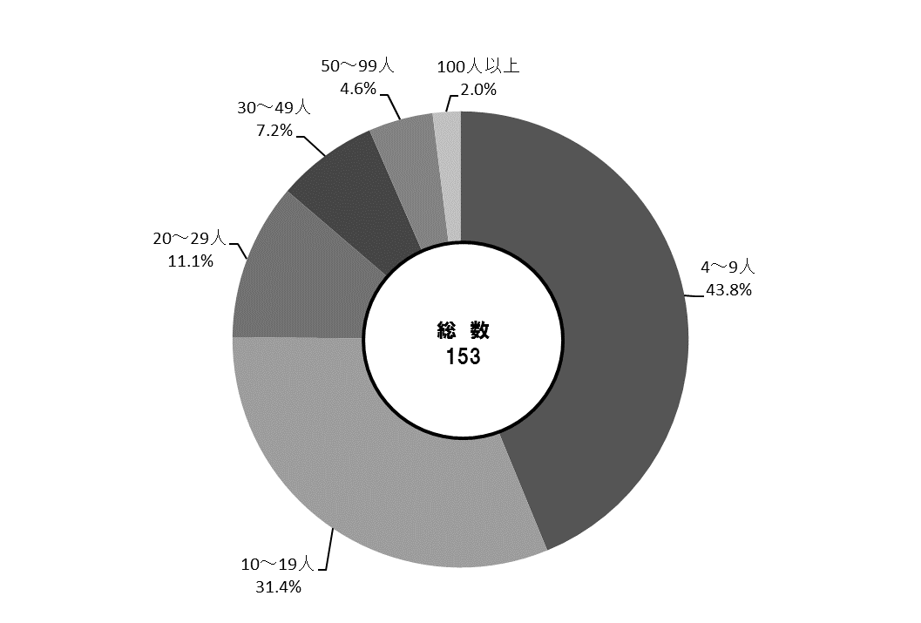
 | 工業統計調査 83

図17 産業中分類別・従業者規模別工場数【表34、35関連】
(1) 産業中分類別

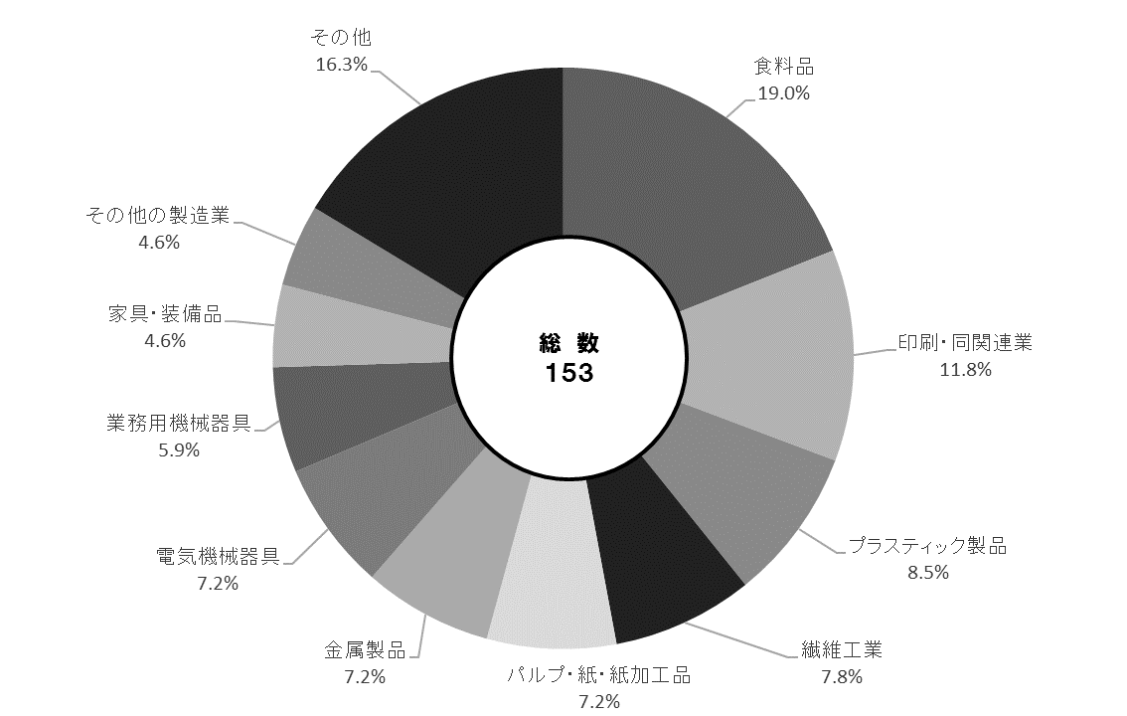

(2) 従業者規模別

